見方・使い方
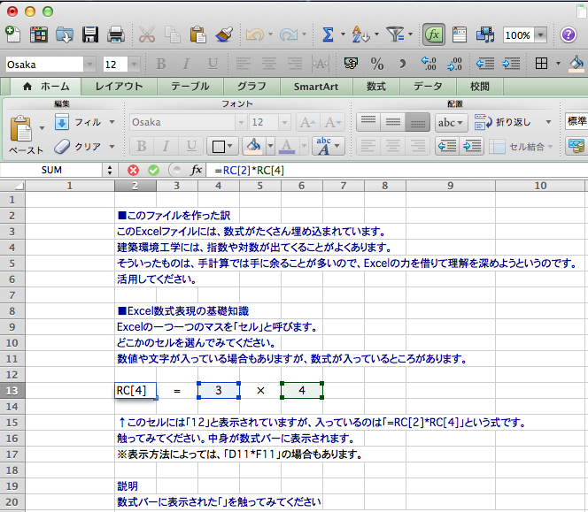
■このファイルを作った訳
このExcelファイルには、数式がたくさん埋め込まれています。
建築環境工学には、指数や対数が出てくることがよくあります。
そういったものは、手計算では手に余ることが多いので、Excelの力を借りて理解を深めようというのです。
活用してください。

■Excel数式表現の基礎知識
Excelの一つ一つのマスを「セル」と呼びます。
どこかのセルを選んでみてください。
数値や文字が入っている場合もありますが、数式が入っているところがあります。

12 | = | 3 | × | 4

↑このセルには「12」と表示されていますが、入っているのは「=RC[2]*RC[4]」という式です。
触ってみてください。中身が数式バーに表示されます。（右図のように表示されます）
※表示方法によっては、「D13*F13」の場合もあります。
この説明の末尾にある<注意>を参照してください。

＜参照セル説明＞
数式バーに表示された「=RC[2]*RC[4]」を触ってみてください。
右図のように、数式バーの表示色が変わって、どのセルの値を参照しているかがわかります。
「RC[2]」は、数式が入っている行の、数式が入っているセルから2列右にあるセルという意味です。
「RC[4]」は、数式が入っている行の、数式が入っているセルから4列右側にあるセルという意味です。

※RはRawの略で行という意味、CはColumnの略で列という意味です。
※RC[2]は、本当はR[0]C[2]と書くべきところ、[0]が省略されて表記されています。

＜四則演算等の記号の説明＞
Excelでは、以下のような記号を使います。
 |  |  |  |  | （例） | ↓クリックしてみてください
加算 | ＋ | → | + |  |  | 12
減算 | − | → | - |  |  | 12
乗算 | × | → | * |  |  | 12
除算 | ÷ | → | / |  |  | 12
累乗 |  | → | ^ |  |  | 8

＜関数の説明＞ |  |  |  |  | （例） | ↓クリックしてみてください
対数 | loge | → | LN() |  |  | 2.302585093
 | log10 |  | log10() |  |  | 2

以上のことを頭に入れると、セルに書かれている数式を理解できるようになると思います。
テキストに掲載されている数式と見比べながら、理解してください。

もっとも、実際に数値を入れることで、値がどんな風に変化するのか掴むことも大事です。
そちらを優先する人達もいるかもしれませんね。

説明は以上です。

<注意>
このファイルはMac版のExcelで作成しています。
Windowsで見ると、セルの表記が「D13*F13」のように変化しているかもしれません。
Macであっても、設定によっては（「環境設定」→「全般」→「R1C1参照形式を使用する」にチェックが入っていない場合）同様に表示されます。
その場合も、参照セルの列番号をアルファベットで、行番号を数字で表しているだけで、基本的な考え方は変わりません。

p13-ウェーバー＆フェヒナー
 | ↓この段の数値を入れ替えると、グラフが変化します。
 | a | b
 | 3 | 0.5 | 1 | 1.5
x | y | y1 | y2 | y3
1 | 0.00 | 1.00 | 1.00 | 1.00
2 | 0.90 | 1.41 | 2.00 | 2.83
3 | 1.43 | 1.73 | 3.00 | 5.20
4 | 1.81 | 2.00 | 4.00 | 8.00
5 | 2.10 | 2.24 | 5.00 | 11.18
6 | 2.33 | 2.45 | 6.00 | 14.70
7 | 2.54 | 2.65 | 7.00 | 18.52
8 | 2.71 | 2.83 | 8.00 | 22.63
9 | 2.86 | 3.00 | 9.00 | 27.00
10 | 3.00 | 3.16 | 10.00 | 31.62
11 | 3.12 | 3.32 | 11.00 | 36.48
12 | 3.24 | 3.46 | 12.00 | 41.57
13 | 3.34 | 3.61 | 13.00 | 46.87
14 | 3.44 | 3.74 | 14.00 | 52.38
15 | 3.53 | 3.87 | 15.00 | 58.09
16 | 3.61 | 4.00 | 16.00 | 64.00
17 | 3.69 | 4.12 | 17.00 | 70.09
18 | 3.77 | 4.24 | 18.00 | 76.37
19 | 3.84 | 4.36 | 19.00 | 82.82
20 | 3.90 | 4.47 | 20.00 | 89.44

 | y=a log10x | y1=xb | y2=x1 | y3=x1.5
 | ウェーバー・フェヒナーの法則的な変化 | スティーヴンスの法則的な変化

